关系图
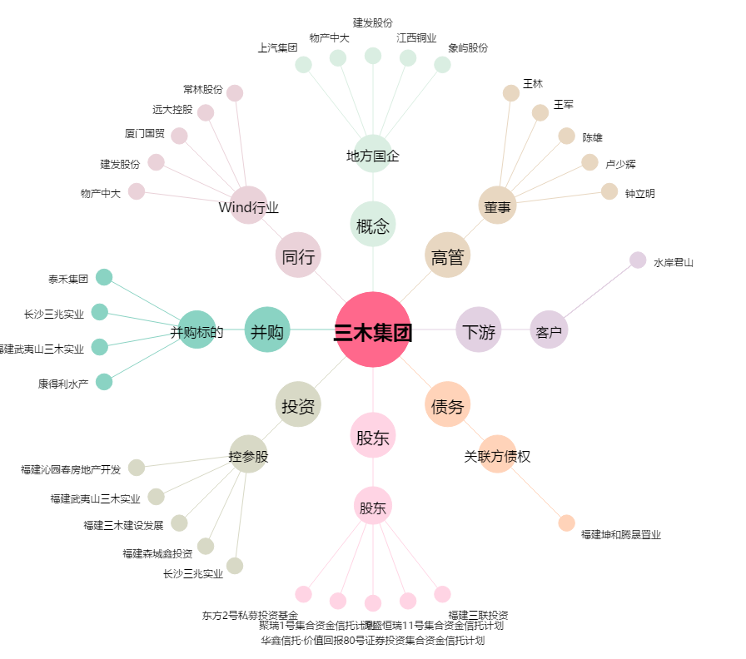
三木集团[000632.SZ] - 关系概览图

